start分析
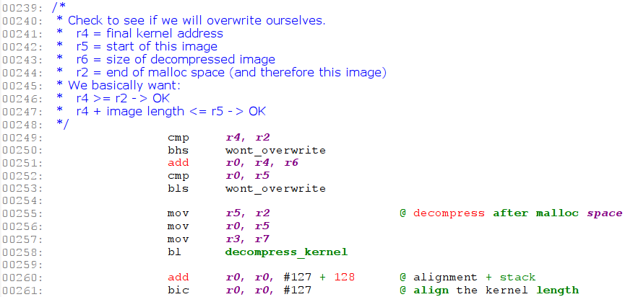
start分析 |  |  |  |  |  |  |  | 返回

 | 从bootloader跳转到Linux内核执行的第一行代码是 linux-2.6.32.27/arch/arm/boot/compressed/head.S

 | 查看 linux-2.6.32.27/arch/arm/boot/compressed/vmlinux.lds (vmlinux.ldr.in在编译时会把里面的宏替换成具体的值，然后生成vmlinux.lds) ENTRY(_start)可知程序从_start符号处开始执行。
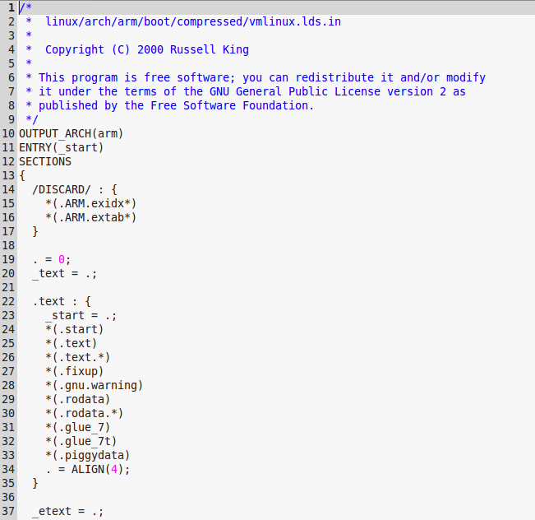
程序应该从
_start符号开始执行

 | 但是head.S文件中并不能找到_start符号，只能找到start符号，估计是内核的一个bug（把start写成了_start）。
 | 由于在vmlinux.lds中把_start符号放在了0地址，然后紧接着放.start段的内容，刚好start符号是.start的开始，所以start符号也就放在了0地址，因此程序运行没有问题（这只是一种猜测）。

 | 下面从start符号开始分析程序的执行：
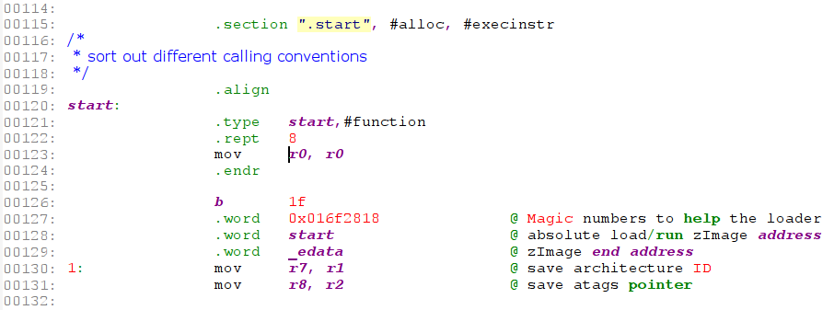
①

 | （1）首先定义段“.start”
 |  | #alloc |  | 表示Section contains allocated data
 |  | #execinstr |  | 表示Section contains executable instructions

 |  | 也可以简写成以下的形式：
 |  |  | .section ".start", "ax"

 | （2）定义符号start
 |  | .type start,#function |  |  | 指定start符号为函数类型

 | （3）代码开头存放8条 mov r0,r0 指令，如上述代码①所示
 |  | 此指令重复8次，相当于nop，这里是为中断向量保留空间。

 | （4）存放Magic数字、zImage开始地址和结束地址

 | （5）把bootloder传递上来的machine id备份到r7，atags指针备份到r8中
 |  | r7 | machine id
 |  | r8 | atags地址

 |  | 通过arm-linux-objdump -D linux-2.6.32.27/arch/arm/boot/compressed/vmlinux > vmlinux.dump 可以看到 zImage 的大小是0x001f537c字节，
 |  | 与 du -b linux-2.6.32.27/arch/arm/boot/zImage，两者的值相同。
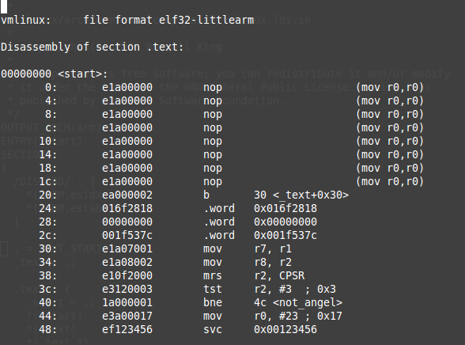

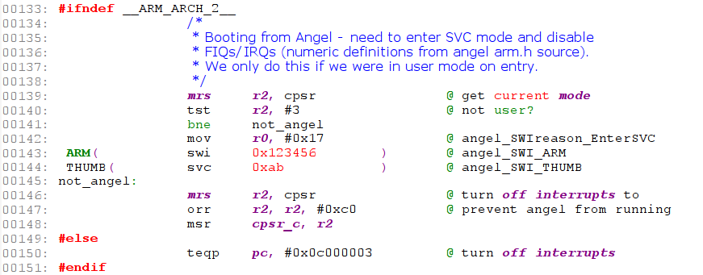
①

 | 上面这段代码用于禁用中断（对cpsr寄存器的I、F位写1）。
 | __ARM_ARCH_2__ 是对ARM2、ARM3处理器进行声明的宏，对于ARM2和ARM3的核心，其禁用中断的方法如代码①所示。

 | 如果是非ARM2、ARM3核心：首先读取cpsr并判断当前处理器模式是否是user模式？如果是user模式，则运行 swi 0x123456 指令触发软中断；
 | 如果不是user模式，则对CPSR寄存器I位和F位写1禁止IRQ和FIQ中断。

 | 补充： | 从bootloader进入kernel，系统已经处于SVC32模式；而利用Angel进入kernel，则处于user模式。
 |  | Angel是ARM的调试协议，一般用的是MULTI-ICE。ANGLE需要在板子上有驻留程序，然后通过串口就可以调试了。

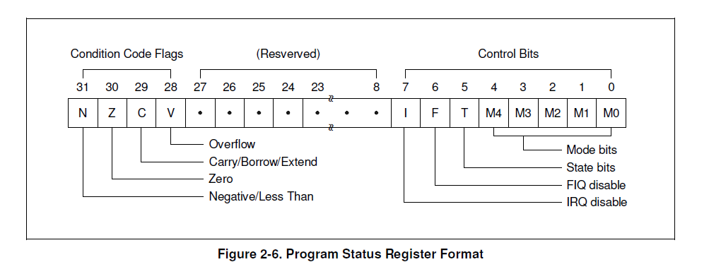
 |  | 下面是CPSR寄存器的定义：
 |  |  |  |  |  |  |  | TIP: cpsr_cxsf
 |  |  |  |  |  |  |  | msr cpsr_cxsf, r1 ;这里的cxsf表示从低到高分别占用的4个8bit的数据域
 |  |  |  |  |  |  |  |  | c 指control field (PSR[7:0])
 |  |  |  |  |  |  |  |  | x 指extend field (PSR[15:8])
 |  |  |  |  |  |  |  |  | s 指status field (PSR[23:16])
 |  |  |  |  |  |  |  |  | f 指flag field (PSR[31:24])

 |  |  |  |  |  |  |  | TIP: swi 0x123456
 |  |  |  |  |  |  |  |  | ARM软中断的实现，参考 【ARM软中断】 sheet

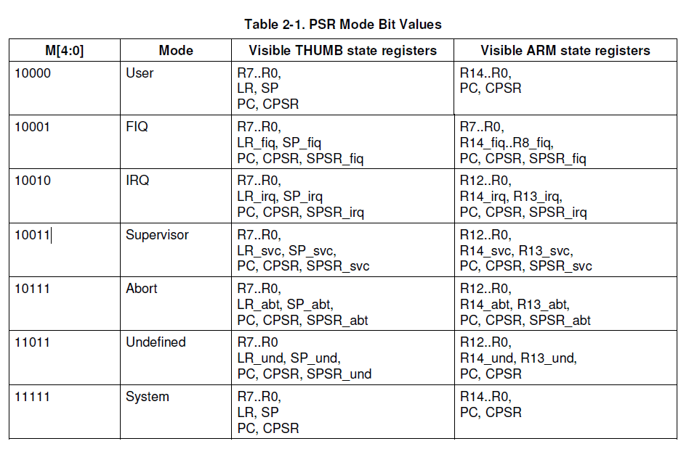

 | 下面开始执行的代码被定义在.text段中

 | （1）adr r0, LC0
 |  | adr是一条伪指令，它会根据当前的PC地址，计算出LC0符号在内存中的物理地址。

 |  | 通过反汇编可以看到这条指令会被翻译成：
 |  |  | add r0, pc, #208

 | （2）ldmia r0, {r1, r2, r3, r4, r5, r6, r11, ip, sp}
 |  | ldmia指令用于从内存中加载数据，每次传送后地址自动加4字节，
 |  | 这条指令会从LC0符号所在内存加载数据到r1-r6,r11-sp中。

 |  | LC0符号定义：
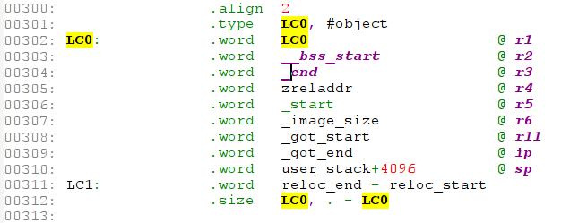

 |  | 执行完上面指令后，工作寄存器中存放的数据如下所示： |  |  |  |  |  | TIP: 关于zreladdr
 |  |  | r1 | 存放的是LC0符号的链接地址 |  |  |  | LDFLAGS_vmlinux := --defsym zreladdr=$(ZRELADDR)
 |  |  | r2 | 存放的是__bss_start的链接地址 |  |  |  | ZRELADDR在 arch/arm/boot/Makefile 中定义，并进行了export
 |  |  | r3 | 存放的是_end，即bss段的结束地址
 |  |  | r4 | 存放的是zreladdr，应该是解压后的内核存放的地址
 |  |  | r5 | 存放的是_start符号的链接地址 |  |  |  | zreladdr-y 在 arch/arm/mach-s3c2410/Makefile.boot:1: zreladdr-y := 0x30008000 中定义。
 |  |  | r6 | 存放的是解压后的内核Image的大小值 _image_size = (_etext - _text) * 4;
 |  |  | r11 | _got_start
 |  |  | ip | _got_end
 |  |  | sp | 存放的是堆栈的地址

 |  |  | reloc_end:vmlinux代码段的结束，后面就是堆栈段
 |  |  | reloc_start:

 | （3）subs r0, r0, r1
 |  | 执行上面内存加载指令后r1中的值是LC0的链接地址。由vmlinux.lds可知，内核解压代码的链接地址是0，如果没有放在
 |  | 0地址处执行则需要运行下面的重定位处理，否则跳转到not_relocated处执行。

 |  |  | r0 | 存放的是LC0符号的运行时地址与LC0链接地址的差值

 |  |  | Note: mini2440 SDRAM起始地址是0x30000000，如果把zImage放到0x30000000处执行，则，
 |  |  |  | r0 = LC0符号在内存中的地址（0x30000000 + 0x138）- LC0符号的链接地址(0x138)
 |  |  | 此时此刻工作寄存器里的内容为：
 |  |  | r0 | 存放的是LC0符号的运行时地址与LC0链接地址的差值 |  |  | 0x30000000 |  | 在重定位操作完成后，清零bss时被破坏
 |  |  | r1 | 存放的是LC0符号的链接地址 |  |  | 0x138 |  | 在重定位操作中被破坏
 |  |  | r2 | 存放的是__bss_start的链接地址 |  |  | __bss_start的链接地址
 |  |  | r3 | 存放的是_end，即bss段的结束地址 |  |  | _end，bss段的结束地址 |  | 在执行cache_on是被破坏
 |  |  | r4 | 存放的是zreladdr，应该是解压后的内核存放的地址 |  |  | 0x30008000
 |  |  | r5 | 存放的是_start符号的链接地址 |  |  | 0
 |  |  | r6 | 存放的是解压后的内核Image的大小值 _image_size = (_etext - _text) * 4;
 |  |  | r7 | machine id
 |  |  | r8 | atags address
 |  |  | r9
 |  |  | r10
 |  |  | r11 | 存放的是_got_start
 |  |  | r12(ip) | 存放的是_got_end
 |  |  | r13(sp) | 存放的是_user_stack+4096
 |  |  | r14(lr)
 |  |  | r15(pc)

 | 下面进行重定位操作：
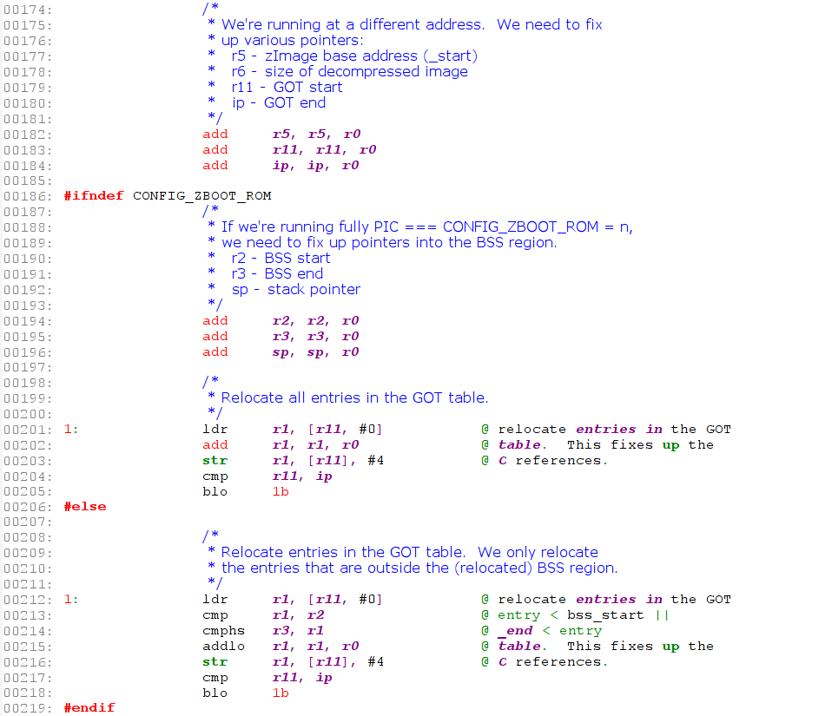
s3c2440中没有定义 CONFIG_ZBOOT_ROM，因此执行红色框中代码

 |  | （1）重定位_start、_got_start、_got_end符号地址
 |  |  | 在mini2440中，如果zImage被加载到0x30000000地址，则：
 |  |  |  | _start: |  | r5 = r5 + r0 = 0 + 0x30000000 = 0x30000000
 |  |  |  | _got_start: |  | r11 = r11 + r0
 |  |  |  | _got_end: |  | ip = ip + r0

 |  | （2）重定位__bss_start、_end、sp的地址

 |  | （3）重定位.got段中所有条目的地址
 |  |  | 这里会破坏r1的内容

 | 重定位完成后：
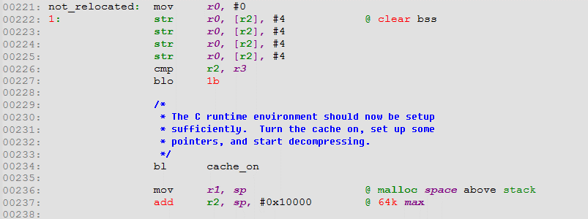

 | （1）对bss节清零
 |  | r2中存放的是bss的起始地址，r3中存放的是bss的结束地址，上面代码对bss进行清零。

 | （2）cache_on处理

 | （3）备份sp的值到r1

 | （4）r2 = sp + 64K

cache_on分析
cache_on分析 |  |  |  |  |  | 返回

 | 在C语言运行环境准备好之前会执行cache_on函数，用于打开CPU cache功能。打开cache功能之前需要先设置页表（因为需要同时打开I-Cache和D-Cache）。
 | 我们把也表占用的16K内存放在kernel执行地址的前面，这块内存不能够被其它程序占用，否则会发生数据覆盖。

 | 执行cache_on之前的寄存器环境：
 |  | r4 | 存放的是zreladdr，应该是解压后的内核存放的地址(0x30008000)
 |  | r7 | machine id
 |  | r8 | atags address

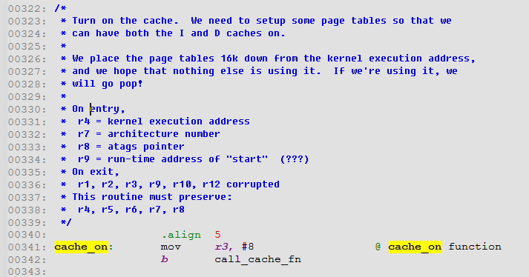

 | 跳转到call_cache_fun执行：
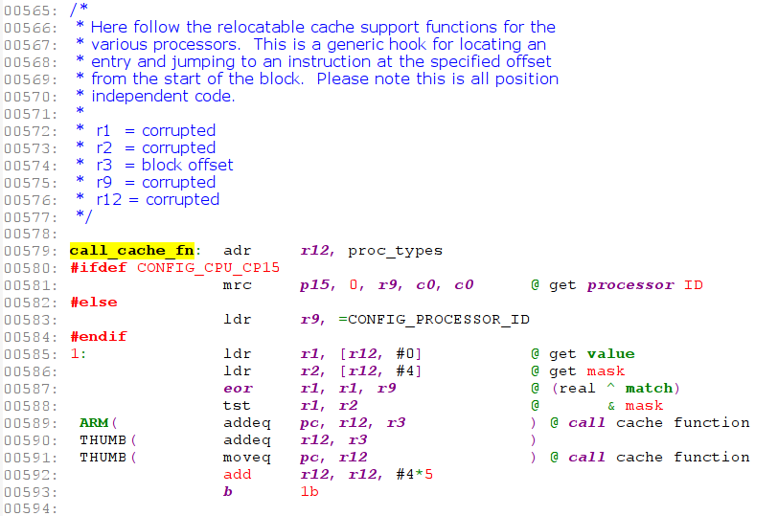

 |  | （1）计算proc_types符号运行时地址到r12

 |  | （2）从CP15协处理器中读取处理器ID的值到r9中
 |  |  | 对于arm920t，对应的Processor id是 0x41 12 920 0

 |  | （3）proc_types表中查找与processor id匹配的cpu，如果找到则pc = r12 + 8，即执行相应Processor的cache_on函数。
 |  |  | eor是逻辑异或指令
 |  |  | 这里查找的最终结果是ARMv4T，最终会调用 __armv4_mmu_cache_on函数。自己用C语言实现的查找验证程序见下面。

 |  |  | 下面是不同类型CPU Cache操作表：每种类型CPU占5个字（共4*5=20字节）
 |  |  |  | 这5个字分别存放：
 |  |  |  | .word 1 | CPU ID
 |  |  |  | .word 2 | CPU ID mask
 |  |  |  | .word 3 | cache on 函数地址
 |  |  |  | .word 4 | cache off函数地址
 |  |  |  | .word 5 | cache flush函数地址
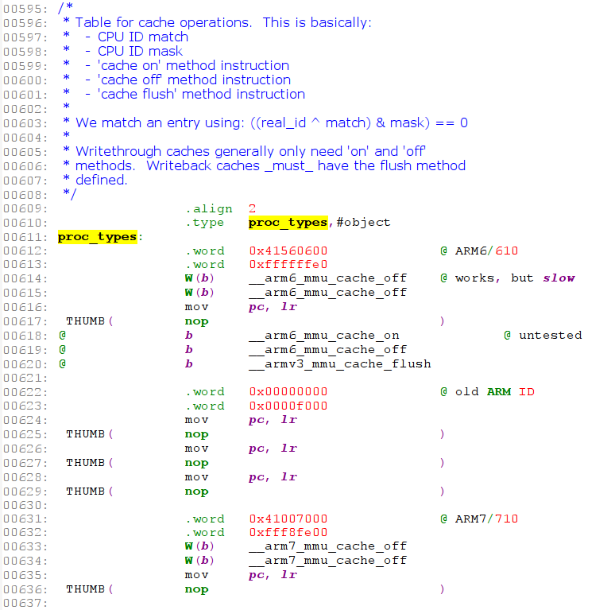
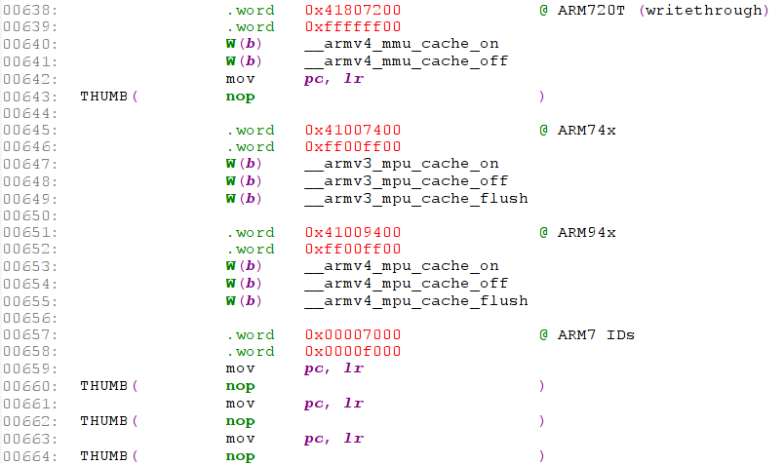
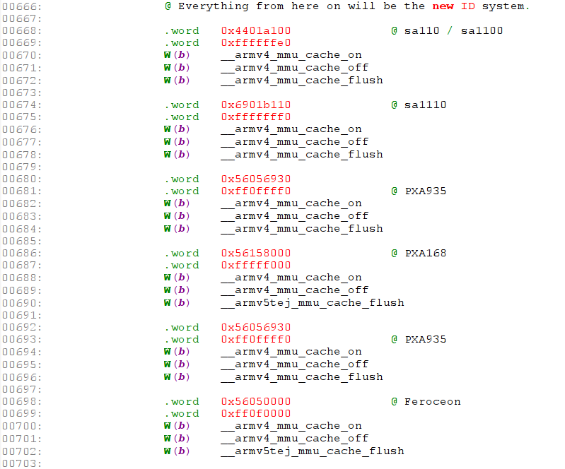
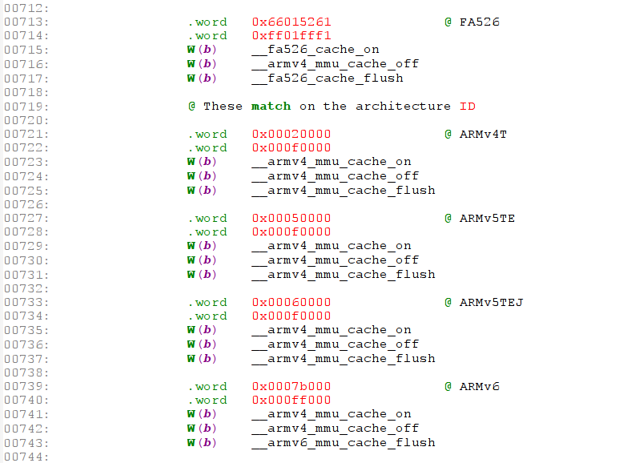
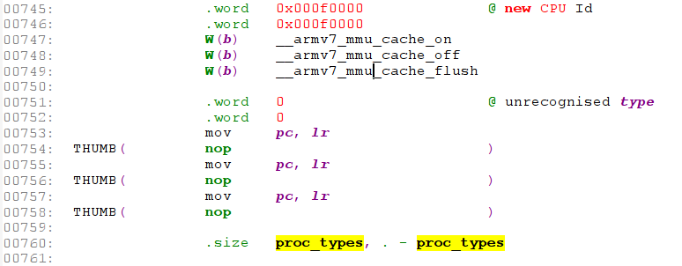

 | __armv4_mmu_cache_on函数：
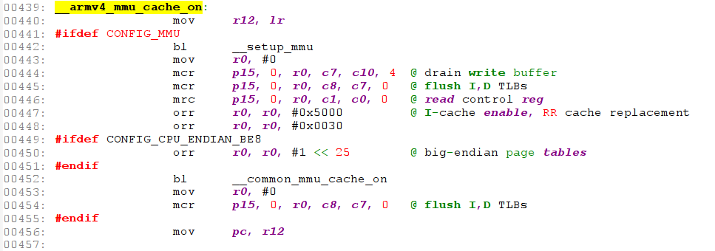

 |  | （1）备份lr到r12

 |  | （2）调用 __setup_mmu 对也表进行配置

 | __setup_mmu函数解析：
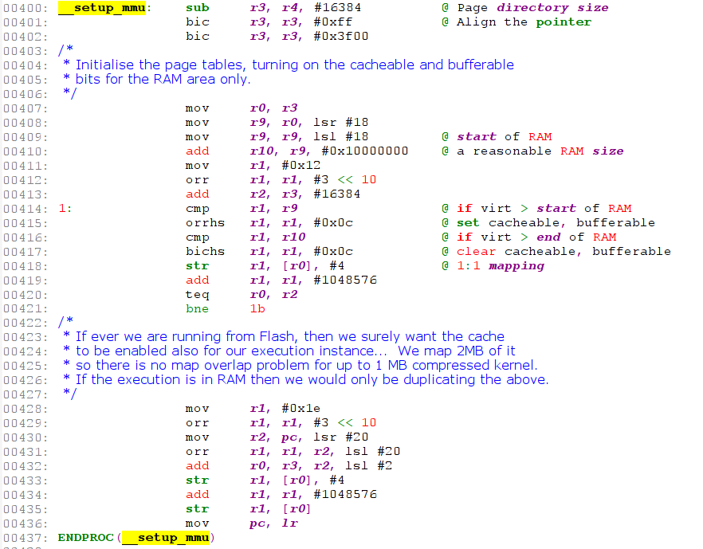
16K对齐

256K对齐

 |  | r3 = r4 - 16K = 0x30008000 - 0x4000 = 0x30004000
 |  |  | r3的地址16K对其
 |  |  | bic:位清除指令
 |  | r0 = r3 = 0x30004000
 |  | r9 = r0 >> 18
 |  | r9 = r9 << 18 = 0x3000_0000
 |  | r10 = r9 + 0x10000000 = 0x30000000 + 0x10000000 = 0x40000000
 |  | r1 = 0x12
 |  | r1 = r1 | (3 << 10) = 0xc12
 |  | r2 = r3 + 16K = 0x30008000

 | 查找Processor id对应的Cache操作函数的C语言测试代码：
 | #include <stdio.h>

 | unsigned int cpuid[][2] = {
 | {0x41560600,0xffffffe0}, // ARM6/610
 | {0x00000000,0x0000f000}, // old ARM ID
 | {0x41007000,0xfff8fe00}, // ARM7/710
 | {0x41807200,0xffffff00}, // ARM720T
 | {0x41007400,0xff00ff00}, // ARM74x
 | {0x41009400,0xff00ff00}, // ARM94x
 | {0x00007000,0x0000f000}, // ARM7 IDs
 | // Everything from here on will be the new ID system.
 | {0x4401a100,0xffffffe0}, // sa110 / sa1100
 | {0x6901b110,0xfffffff0}, // sa1110
 | {0x56056930,0xff0ffff0}, // PXA935
 | {0x56158000,0xfffff000}, // PXA168
 | {0x56056930,0xff0ffff0}, // PXA935
 | {0x56050000,0xff0f0000}, // Feroceon
 | #ifdef CONFIG_CPU_FEROCEON_OLD_ID
 | {0x41009260,0xff00fff0}, // Old Feroceon
 | #endif
 | {0x66015261,0xff01fff1}, // FA526
 | // These match on the architecture ID
 | {0x00020000,0x000f0000}, // ARMv4T
 | {0x00050000,0x000f0000}, // ARMv5TE
 | {0x00060000,0x000f0000}, // ARMv5TEJ
 | {0x0007b000,0x000ff000}, // ARMv6
 | {0x000f0000,0x000f0000}, // new CPU Id
 | {0,0}, // unrecognised type
 | };

 | int main(void)
 | {
 | int i;
 | unsigned int real = 0x41129200;

 | for (i = 0; i < sizeof(cpuid)/sizeof(cpuid[0]); i++) {
 | if (((real ^ cpuid[i][0]) & cpuid[i][1]) == 0) {
 | printf("match: %d, processor_id: 0x%x\n", i, cpuid[i][0]);
 | return 0;
 | }
 | }
 | printf("no match\n");
 | return -1;
 | }

debug代码
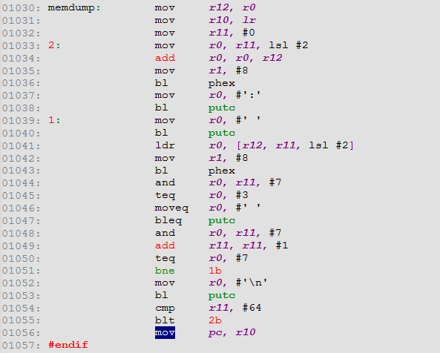
stext分析 |  |  |  | 返回

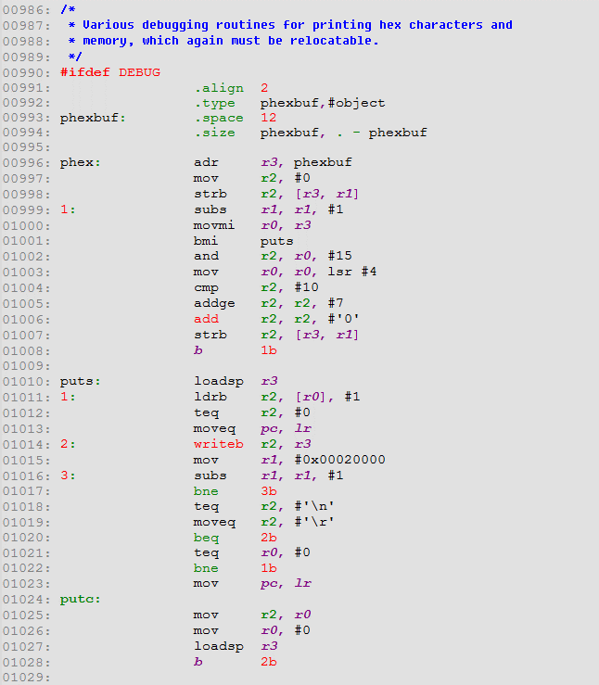
在调用putc时，会设置r0为0，用于结束函数并返回；在调用puts函数时，r0始终不可能为0，函数结束依赖01012行对r2的值是否为0的判断。

 | phexbuf：存放数值转换成16进制后的字符串数据，一共12个字节。

 | phex: | 通过串口以16进制的格式打印r0中的值
 |  | On entry:
 |  |  | r0 -- 存放需要打印的数据
 |  |  | r1 -- 打印的字符个数，4 bit对应16进制的一个字符。比如打印r0的低4位则为1，打印r0的第一个字节数据则为2，打印完整的r0数据（4字节）则为8。

 |  | On exit:

 |  | Corrupted:
 |  |  | r0、r1、r2、r3

 | puts: | 打印字符串，如果打印的字符为'\n'，会自动添加'\r'
 |  | On entry:
 |  |  | r0 -- 字符串首地址

 |  | On exit:

 |  | Corrupted:
 |  |  | r0、r1、r2、r3

 | putc: | 打印单个字符
 |  | On entry:
 |  |  | r0 -- 需要打印的字符的ASCII码

 |  | On exit:

 |  | Corrupted:
 |  |  | r0、r1、r2、r3

resource
stext分析 | 返回

程序应该从
_start符号开始执行

程序应该从
_start符号开始执行

①

ARM软中断
ARM软中断 |  | 返回

 | SWI 软中断指令：
 | SWI指令用于产生软中断，从用户模式切换到管理模式，cpsr保存到管理模式的spsr中。
 | SWI{cond} immed_24 ; immed_24为软中断号（服务类型）
 | 使用SWI指令时，通常使用以下两种方式进行参数传递，在SWI异常中断处理程序中就可以提供相应的服务，这两种方式均是用户软件协定。
 | SWI异常中断处理程序要通过读取引起软中断的SWI指令，以取得24位立即数。

 | （1）指令中的24位立即数指定了用户请求的服务类型，参数通过通用寄存器传递（APCS）
 | mov r0, #34 ; 传递给SWI异常中断处理程序的参数为34
 | swi 12 ; 指令中的24位立即数为12

 | （2）指令中的24位立即数被忽略，用户请求的服务类型由寄存器r0的值决定，参数通过其他的通用寄存器传递
 | mov r0, #12 ; 调用12号软中断
 | mov r1, #34 ; 传递给SWI异常中断处理程序的参数为34
 | swi 0

 | 在SWI异常中断处理程序中，取出SWI立即数的步骤为：
 | （1）首先确定引起软中断的SWI指令是ARM指令还是Thunb指令，这可通过对SPSR访问得到；
 | （2）然后取得该SWI指令的地址，这可通过访问LR寄存器得到；
 | （3）接着读出指令，分解出立即数

 | ARM指令中SWI指令的机器码格式：
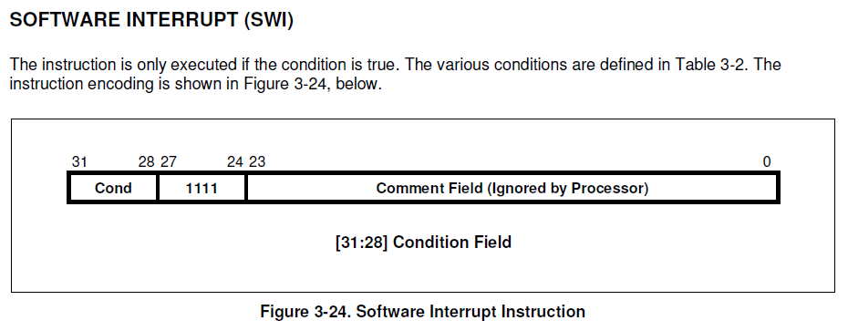

 | swi 0x123456 对应的机器码为 0xef123456，其中 Cond 域为0xe，表示无条件执行。

 | THUMB指令中SWI指令的机器码格式：

ARM指令条件码
